Hoja1
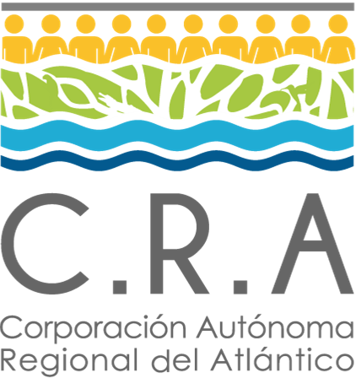 |  |  | Normograma |  |  |  |  | 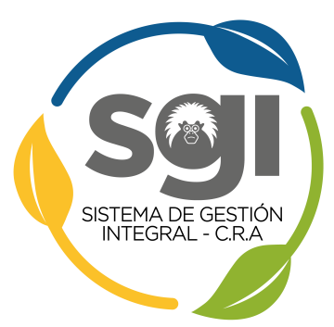
 |  |  | Proceso: Planeación Estratégica

 |  |  | Codigo: PE-NM-01 |  | Versión: 2 |  | Fecha: 29/102020

Objetivo del proceso |  | Establecer los propósitos, planes y proyectos para articular armónicamente las políticas ambientales nacionales a las necesidades de desarrollo ambiental del departamento del Atlántico.

Sc | Normatividad |  |  | Tipo |  | Articulos |  | Observaciones
1 | Ley 99 de 1993 |  |  | Externa |  | Todos |  | Ninguna
2 | Decreto 1076 de 2015 |  |  | Externa |  | Todos |  | Ninguna
3 | Resolucion 0667 de 2016 |  |  | Externa |  | Todos |  | Ninguna
4 | Ley 1263 de 2008 |  |  | Externa |  | Todos |  | Ninguna
5 | Acuerdo 004 de 2020 |  |  | Interno |  | Todos y anexos |  | Se adopta Plan de Acción Institucional
6 | Plan de Acción Institucional 2020- 2023 |  |  | Interna |  | Todo el Documento |  | Formulado de acuerdo al Decreto 1076 de 2015 y la Resolución 0964 de 2007

Nota: Los demas normogramas de los procesos aplicarán de acuerdo con la temática especifica desarrollada por cada proceso.

